风口包边法兰
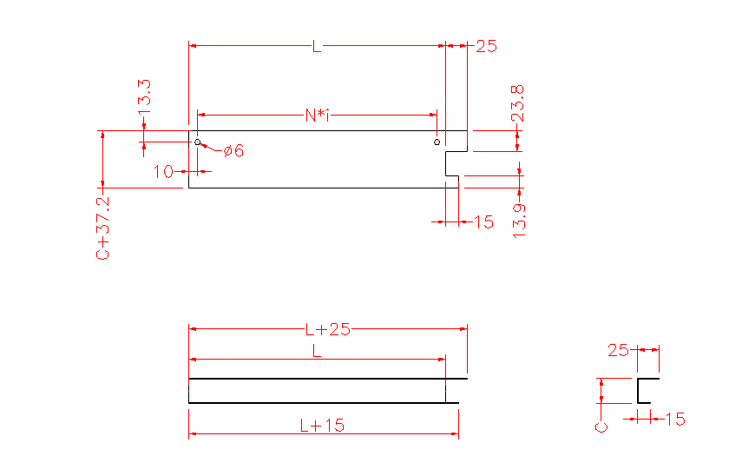
序号 | 物料号 | 名称 | 展开尺寸 | 材质 | 长度 | 数量 | 单位 | 备注 | 材质（图纸显示） | 名称（图纸显示） | L | C | N | i | 是否需要出图
5 | A100100006 | 风口包边法兰 | δ0.7*325*66.2mm | GI-LY | 300 | 2 | PC | 用于TWB,300, | 钝化热镀锌板 δ0.7 | TWB风口包边法兰 | 300 | 29 | 280 | 1 | OK

